List1
Typ okna (dveří)
 | Špaletové | Špaletové | Špaletové | Špaletové | Špaletové | Špaletové | Špaletové | Špaletové | Špaletové | Jednoduché | Jednoduché | Jednoduché | Jednoduché | Jednoduché | Jednoduché | Jednoduché | Jednoduché | Jednoduché | Jednoduché | Dveře | Dveře
Přízemí | 8 | 8 | 0 | 2 | 0 | 2 | 0 | 0 | 19 | 1 | 0 | 1 | 2 | 2 | 1 | 1 | 1 | 0 | 0 |  | 1
1. patro | 10 | 8 | 0 | 3 | 0 | 0 | 0 | 2 | 21 | 4 | 1 | 0 | 0 | 0 | 0 | 0 | 0 | 0 | 0 | 1 | 0
2. patro | 10 | 8 | 0 | 3 | 0 | 0 | 0 | 2 | 21 | 5 | 1 | 0 | 0 | 0 | 0 | 0 | 0 | 0 | 0 |  | 0
3. patro | 10 | 8 | 0 | 3 | 0 | 0 | 2 | 0 | 21 | 5 | 1 | 0 | 0 | 0 | 0 | 0 | 0 | 0 | 0 |  | 0
4. patro | 3 | 0 | 9 | 0 | 8 | 0 | 0 | 2 | 20 | 4 | 0 | 0 | 0 | 0 | 0 | 0 | 0 | 1 | 1 |  | 0
Počet | 41 | 32 | 9 | 11 | 8 | 2 | 2 | 6 | 102 | 19 | 3 | 1 | 2 | 2 | 1 | 1 | 1 | 1 | 1 | 1 | 1

Typ okna (dveří)

Přízemí
1. patro
2. patro
3. patro |  |  |  |  |  |  |  |  |  |  | 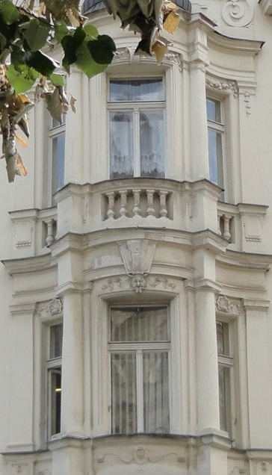
4. patro
Počet
 |  | 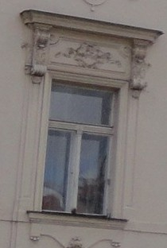
 |  |  |  | 